상품제안서
심플 사원증케이스(대) | 상품코드: F01401

 |  |  |  |  |  |  | 02-412-0044 | www.easy1.co.kr
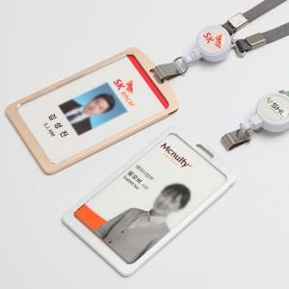 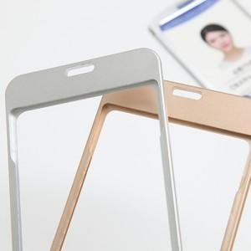

【상세/제작정보】 | 실크.레이져.전사인쇄는 기본100개 입니다. 인쇄위치 상단 집게밑부분 입니다. 전사인쇄 사이즈10*60mm

【인쇄/포장옵션】 | 실크, 레이저, 풀칼라 / OPP(비닐)

【공급단가】 | 수량 | 100~ | 300~ | 500~ | 1,000~ | 3,000~
*VAT별도 | 단가 | 3,500원 | 3,370원 | 3,250원 | 3,120원 | 3,000원

【상품 URL】 | https://dev.easy1.co.kr:443/src/goods_detail.php?gdno=1401

